Sheet1
Bug reports

ID | BR01 | BR02 | BR03 | BR04 | BR05 | BR06 | BR07 | BR08 | BR09 | BR10
Summary | При натисканні на іконку "Фейсбук" (в футері) відкривається посилання на "Телеграм" | При натисканні на кнопку Відгуки нічого не відкривається | При натисканні кнопки позиції "На мацкву" відкривається позиція "На чикчирика" | При натисканні кнопки позиції "На бункер" відкривається позиція "На мацкву" | При натисканні кнопки позиції "На рубль" відкривається позиція "На бункер" | Дублюється текст Політика конфіденційності та Відмова від відповідальності внизу сторінки | Граматична помилка в описі спеціального бойового птаха | Граматична помилка в тексті "Перемога завжди за намi!" | Текст "Гусак атакує обрану позицію зброєю високоточного влучання" виділено синім кольором, що схоже на гіперпосилання | Помилка в кінцевій даті GOIT 2014-2030 внизу сторінки
Pre-conditions | Відкрити посилання https://d-qa-ua.goit.global в браузері | Відкрити посилання https://d-qa-ua.goit.global в браузері | Відкрити посилання https://d-qa-ua.goit.global в браузері | Відкрити посилання https://d-qa-ua.goit.global в браузері | Відкрити посилання https://d-qa-ua.goit.global в браузері | Відкрити посилання https://d-qa-ua.goit.global в браузері | Відкрити посилання https://d-qa-ua.goit.global в браузері | Відкрити посилання https://d-qa-ua.goit.global в браузері | Відкрити посилання https://d-qa-ua.goit.global в браузері | Відкрити посилання https://d-qa-ua.goit.global в браузері

Steps | 1. Натиснути на іконку "Фейсбук" (в футері) | 1. Натиснути кнопку Відгуки зверху сторінки | 1. Перейти до секції "Оберіть одну з чотирьох позицій" | 1. Перейти до секції "Оберіть одну з чотирьох позицій" | 1. Перейти до секції "Оберіть одну з чотирьох позицій" | 1. Перейти вниз сторінки | 1. Перейти до секції Спеціальні бойові птахи | 1. Перейти вниз сторінки | 1. Перейти до секції "Оберіть одну з чотирьох позицій" | 1. Перейти вниз сторінки
 | 2. Проінспектувати посилання |  | 2. Обрати позицію "На мацкву" | 2. Обрати позицію "На бункер" | 2. Обрати позицію "На рубль"
 |  |  | 3. Натиснути кнопку Запустити | 3. Натиснути кнопку Запустити | 3. Натиснути кнопку Запустити

Expected result | При натисканні на іконку "Фейсбук" (в футері) відкривається посилання на сторінку "Фейсбук" | При натисканні на кнопку Відгуки відкриваються відгуки користувачів | При натисканні кнопки позиції "На мацкву" відкривається позиція "На мацкву" | При натисканні кнопки позиції "На бункер" відкривається позиція "На бункер" | При натисканні кнопки позиції "На рубль" відкривається позиція "На рубль" | Текст Політика конфіденційності та Відмова від відповідальності внизу сторінки не дублюється | Текст в описі має бути "очима-тепловізорами" | Текст має бути "Перемога завжди за нами!" | Текст "Гусак атакує обрану позицію зброєю високоточного влучання" виділено чорним кольором | GOIT 2014-2025
Actual result | При натисканні на іконку "Фейсбук" (в футері) відкривається посилання на сторінку "Телеграм" | При натисканні на кнопку Відгуки нічого не відкривається | При натисканні кнопки позиції "На мацкву" відкривається позиція "На чикчирика" | При натисканні кнопки позиції "На бункер" відкривається позиція "На мацкву" | При натисканні кнопки позиції "На рубль" відкривається позиція "На бункер" | Дублюється текст Політика конфіденційності та Відмова від відповідальності внизу сторінки | Текст в описі "очами-тепловізорами" | Граматична помилка в тексті "Перемога завжди за намi!" | Текст "Гусак атакує обрану позицію зброєю високоточного влучання" виділено синім кольором | GOIT 2014-2030
Post-conditions
Environment | Windows, Firefox 121.0 | Windows, Firefox 121.0 | Windows, Firefox 121.0 | Windows, Firefox 121.0 | Windows, Firefox 121.0 | Windows, Firefox 121.0 | Windows, Firefox 121.0 | Windows, Firefox 121.0 | Windows, Firefox 121.0 | Windows, Firefox 121.0
Severity | Medium | Medium | Low | Low | Low | Low (Cosmetic) | Low | Low | Low (Cosmetic) | Low (Cosmetic)
Priority | High | Low | Low | Low | Low | Low | Low | Low | Low | Low
Type of bug | Functional | Functional, GUI | Functional | Functional | Functional | GUI | Spelling | Spelling | GUI | GUI (Spelling)
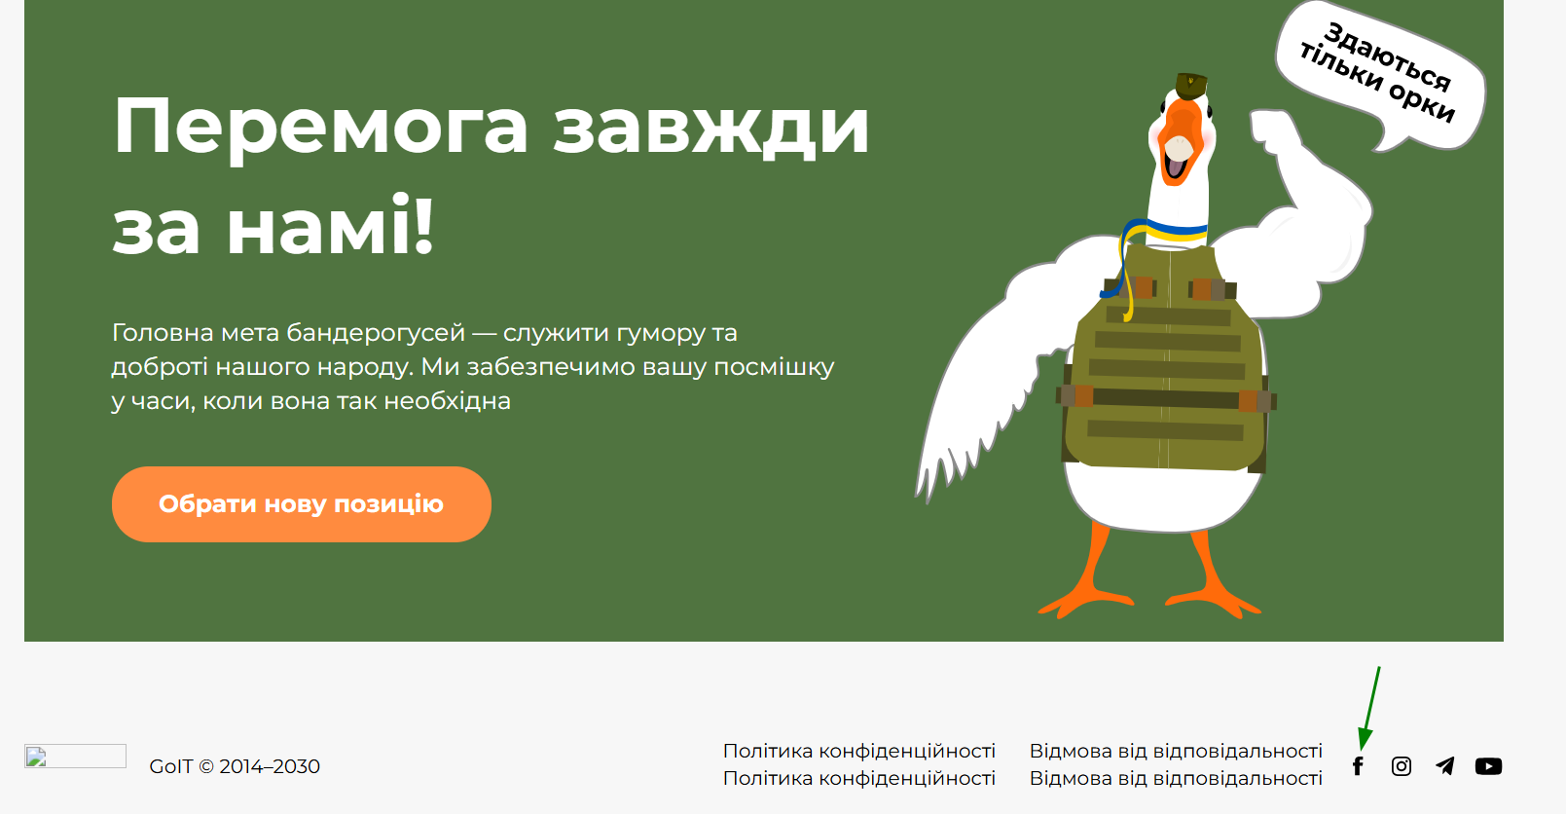
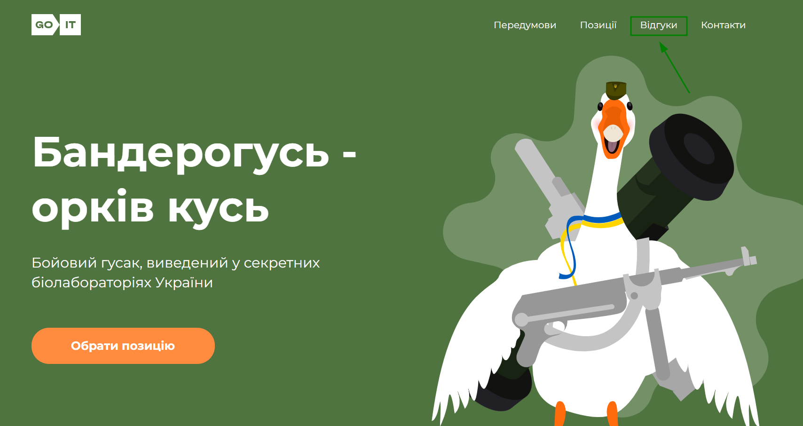
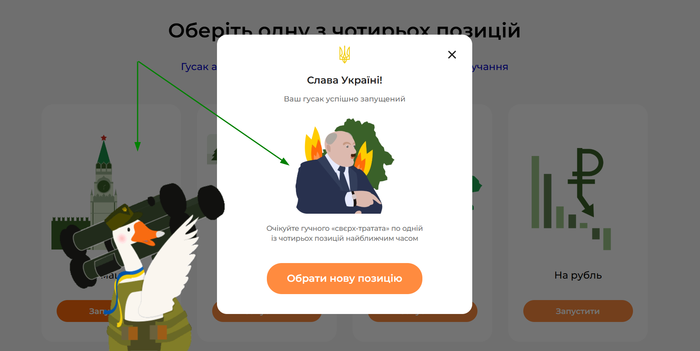
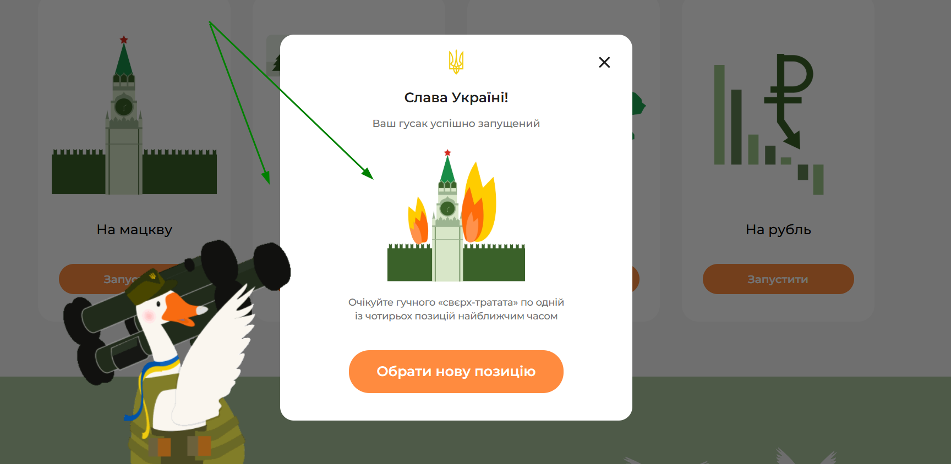
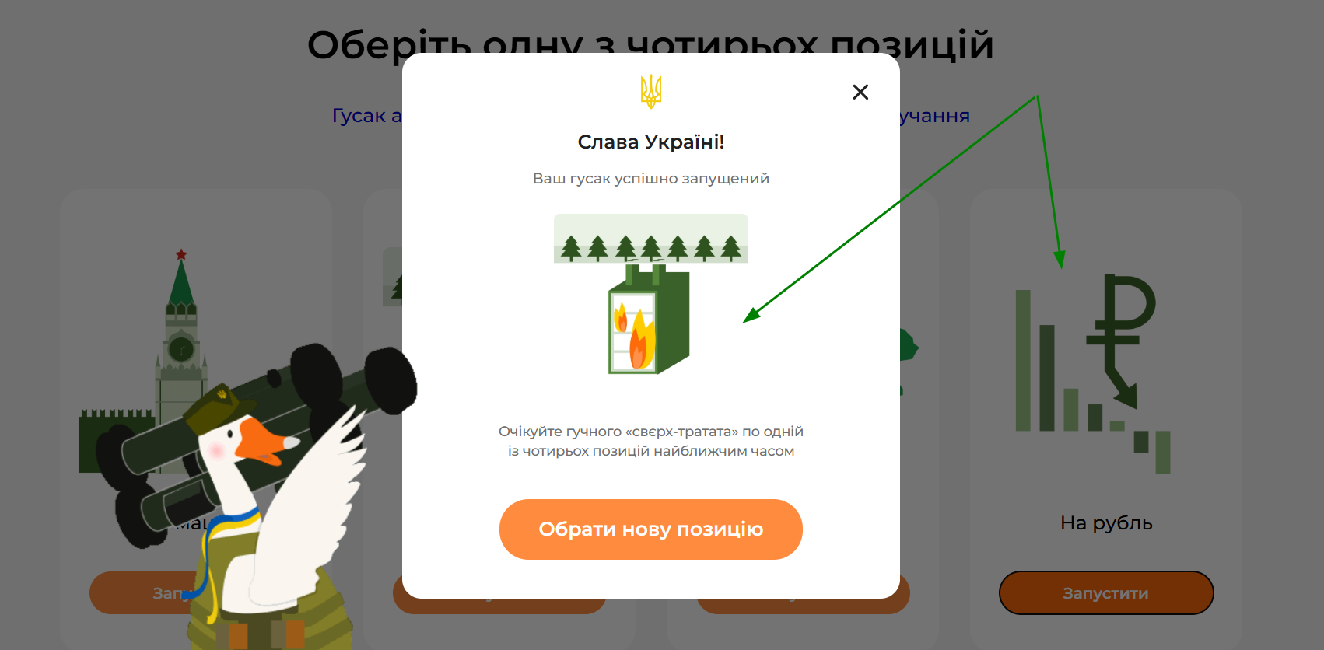
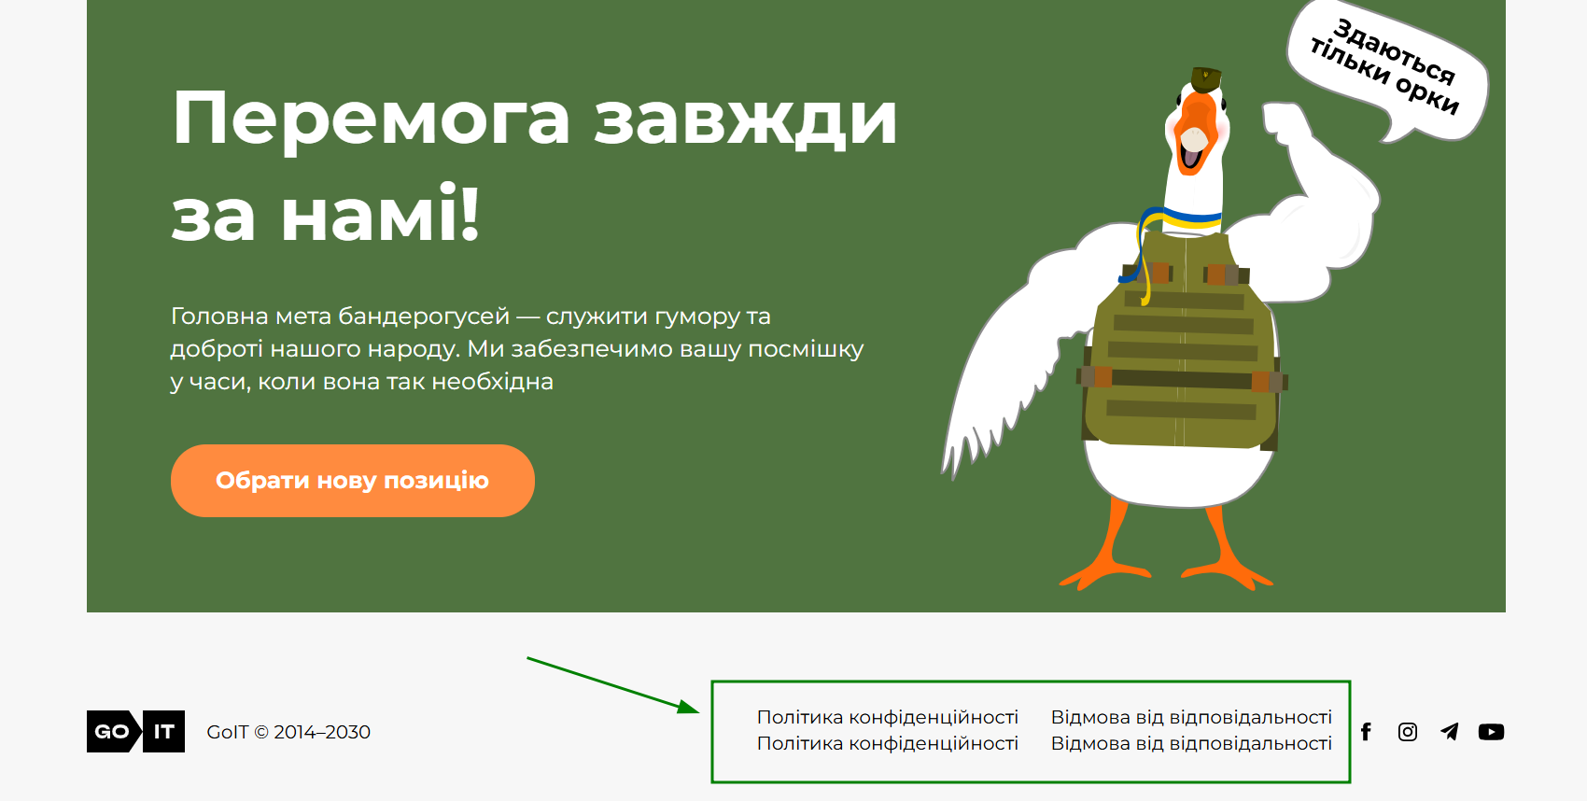
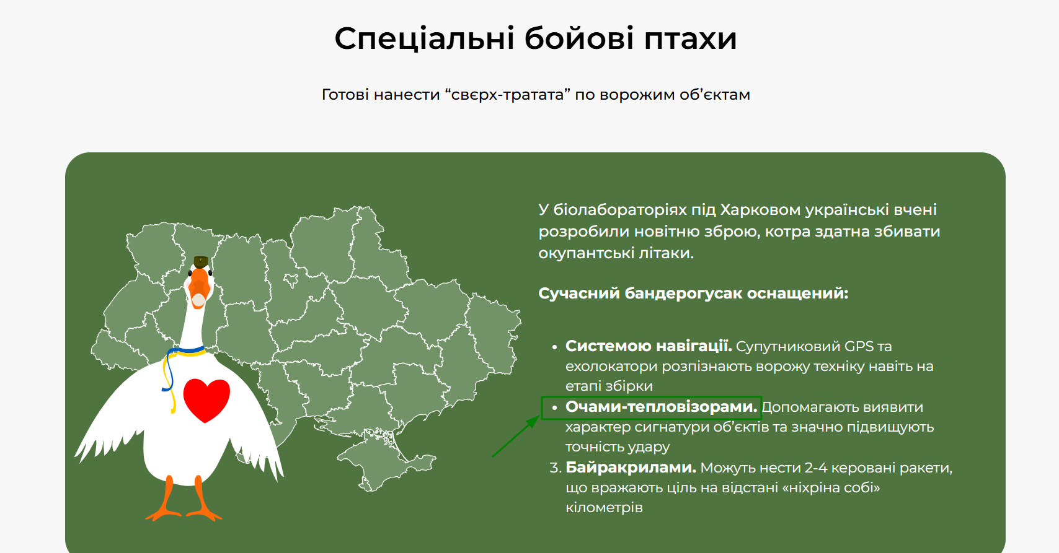
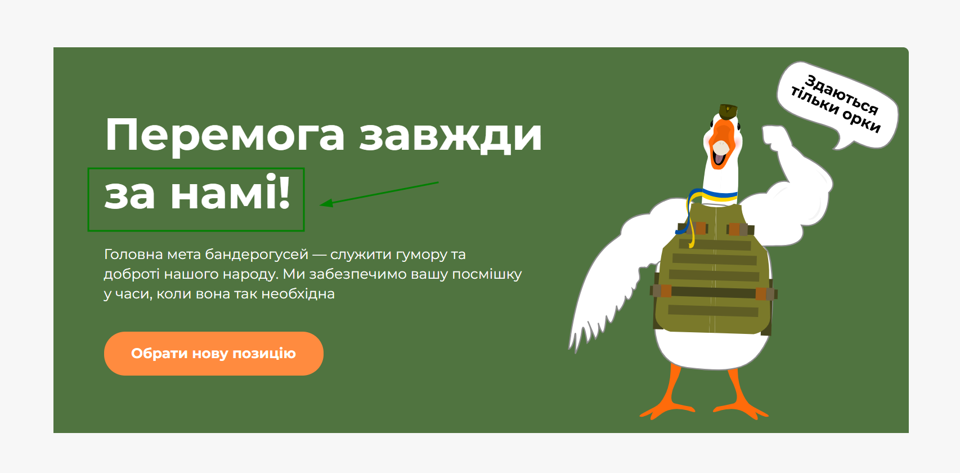
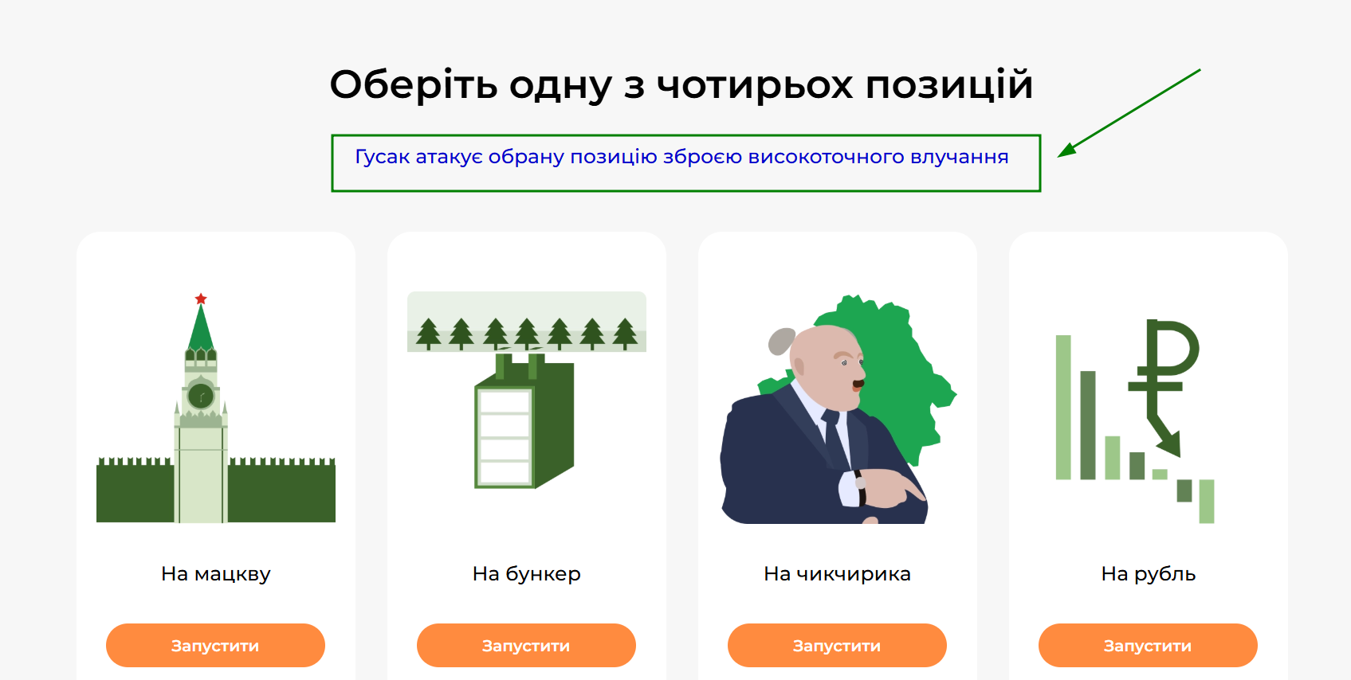
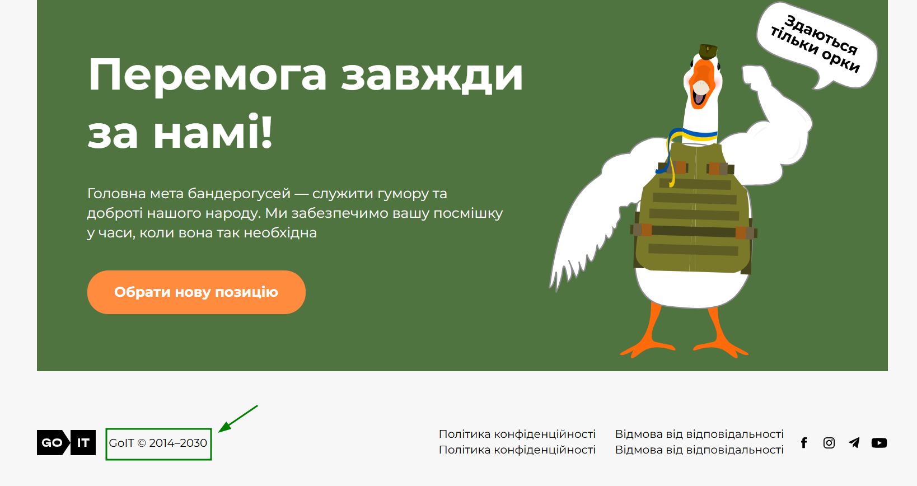
Attachment

